شبندر
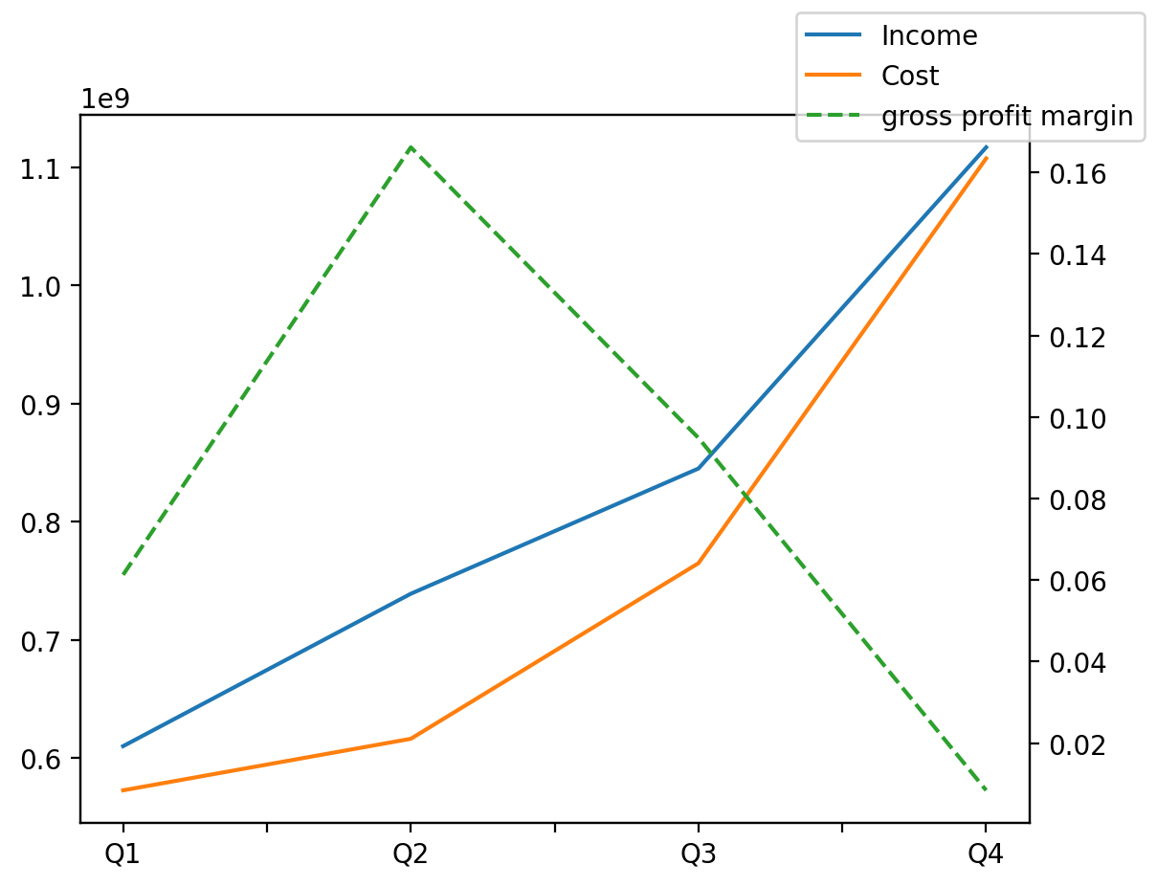
1402/12/29 | Q1 | Q2 | Q3 | Y | Q4 | Q2 / Q1 | Q3 / Q2 | Q4 / Q3
درآمد های عملیاتی | 609908102 | 738918374 | 844943268 | 3310600680 | 1116830936 | 0.21152411581 | 0.14348661196 | 0.32178215781
بهای تمام شده | -572523531 | -616133858 | -764786731 | -3060874589 | -1107430469 | 0.076172112828 | 0.2412671712 | 0.44802521293
سود(زیان)ناخالص | 37384571 | 122784516 | 80156537 | 249726091 | 9400467 | 2.2843633808 | -0.34717715546 | -0.88272363862
هزینه های عمومی اداری فروش | -4050582 | -10309695 | -8545502 | -20002984 | 2902795 | 1.5452379436 | -0.17111980519 | -1.3396868902
سود(زیان)عملیاتی | 33564376 | 113052567 | 148092387 | 308174463 | 13465133 | 2.3682308588 | 0.30994271895 | -0.90907612962
سایر درآمدهای غیر عملیاتی | 5271371 | 5368708 | 2074295 | 25620763 | 12906389 | 0.018465215216 | -0.61363236742 | 5.2220605073
سود(زیان)خالص | 30709445 | 93029520 | 119304184 | 262657593 | 19614444 | 2.029345532 | 0.28243361892 | -0.83559299144
مواد مستقیم مصرفی | 571527559 | 645895352 | 840921510 | 2918085351 | 859740930 | 0.1301210971 | 0.30194699094 | 0.022379520296
سربارتوليد | 9958100 | 19843495 | 18811153 | 77858881 | 29246133 | 0.99269890843 | -0.05202420239 | 0.55472304117

